Sheet1
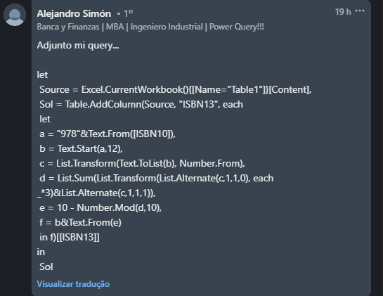
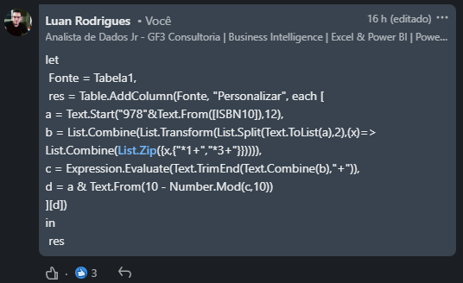
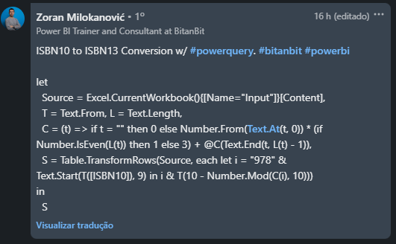
ISBN10 | ISBN13 Answer Expected
9390166268 | 9789390166268
8194790832 | 9788194790839
0143452126 | 9780143452126
1847941834 | 9781847941831
0099590085 | 9780099590088
8194790891 | 9788194790891
1612681131 | 9781612681139
0143452134 | 9780143452133
9389931843 | 9789389931846
0143452126
Converter números ISBN10 para ISBN13 1. Prefixo 978 para ISBN10 2. Pegue os primeiros 12 dígitos do passo 1 3. Multiplique o primeiro dígito com 1, segundo com 3, terceiro com 1, 4º com 3 e assim por diante (basicamente alterne dígitos com 1 e 3) 4. Somar o passo 3, modular por 10 dessa soma e subtrair o resultado de 10. Este é o dígito final que deve ser sufixo para a etapa 1. Ex. 0143452126 - Prefixo 978 e pegue os primeiros 12 dígitos = 978014345212. Multiplique dígitos alternados por 1 e 3. 9*1+7*3+8*1+0*3+1*1+4*3+3*1+4*3+5*1+2*3+1*1+2*3 = 84 => 10 - MÓDULO 10 de 84 = 10-4 = 6 Daí resposta = 9780143452126

